決定ラベル
 | 決定ラベル

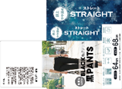


Lox OP-A

※股下68cm |  | ※股下72cm

ラベル付位置
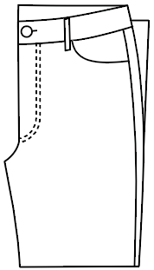
ラベル付位置(810587品番と同じ)

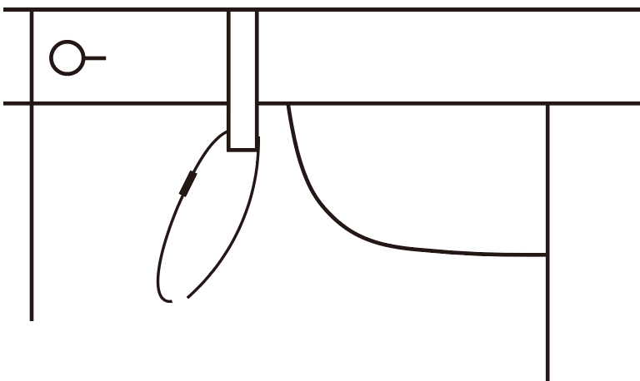
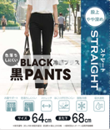

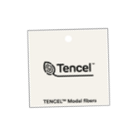

仕上げ | ヤンキーたたみ 左前出し 2つ折り

